figure 2
Figure 2 Poursuite d’études des élèves entrés en sixième en 2007 et ayant obtenu un bac professionnel (%)

 | Bacheliers professionnels
Licence 1 | 7
STS | 34
Paramédical (dont Prépa) | 3
Autres formations supérieures | 5
Poursuite d'études non supérieures | 13
Non-poursuite d'études | 37
Ensemble | 100
Source : MENJ-DEPP, MESRI-SIES, panel des élèves entrés en sixième en 2007 ayant obtenu un baccalauréat en 2014, 2015 ou 2016.
Champ : France métropolitaine y compris les DOM hors Mayotte

figure 4
Figure 4 Poursuites d’études des bacheliers professionnels selon la mention au baccalauréat (en %)

 | Bacheliers professionnels
 | Sans mention | Mention assez bien | Mention bien ou très bien
Licence 1 | 8 | 6 | 4
STS | 24 | 41 | 54
Paramédical (dont Prépa) | 2 | 3 | 4
Autres formations supérieures | 5 | 6 | 9
Poursuite d'études supérieures | 39 | 56 | 72
Formations non supérieures et post-bac | 13 | 15 | 9
Non-poursuite d'études | 47 | 29 | 18
Total | 100 | 100 | 100
Champ : ensemble des élèves entrés en sixième en 2007 et ayant obtenu un baccalauréat professionnel en 2014, 2015 ou 2016.
Source : MENJ-DEPP, MESRI-SIES, panel des élèves entrés en sixième en 2007

figure 5
Figure 5 - Résumé de la situation des bacheliers professionnels 2 ans après leur entrée en STS (base de 100 bacheliers)

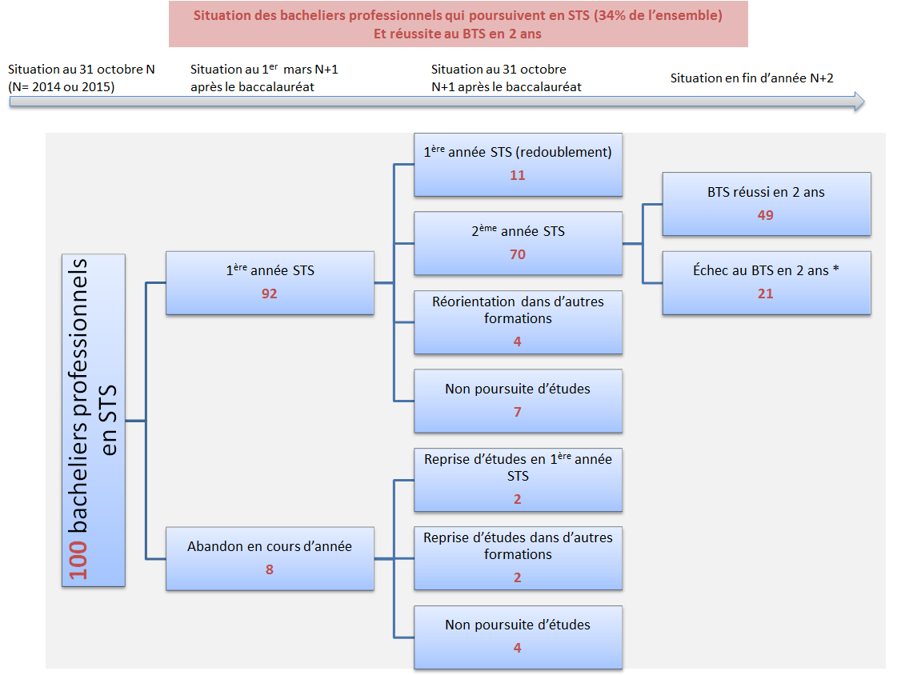

* Certains de ces élèves vont redoubler.
Champ : ensemble des élèves entrés en sixième en 2007 ayant obtenu un baccalauréat professionnel en 2014 ou en 2015, et poursuivant en STS l’année suivant l’obtention de leur baccalauréat.
Source : MENJ-DEPP, MESRI-SIES, panel des élèves entrés en sixième en 2007.

